Portada


CCN-CERT BP/14

ANEXO. SIMULADOR DE DECLARACIÓN DE APLICABILIDAD EN EL ENS

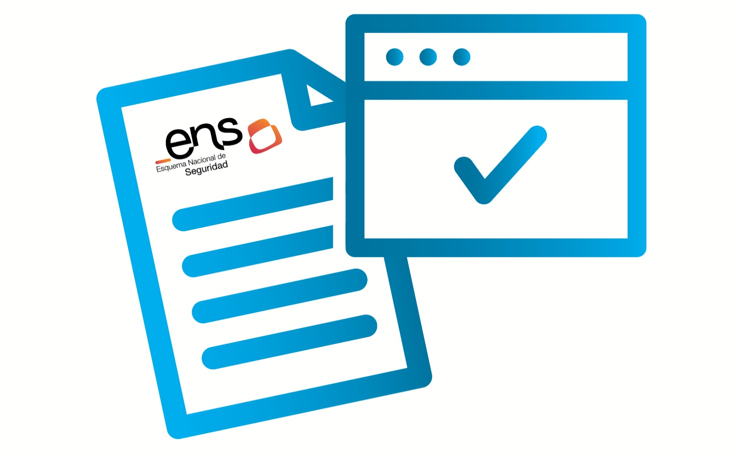

Febrero 2023

